Sheet1
 | ยินดีต้อนรับเข้ามาใช้ WPS สเปรตซีต |  | แก้ไข ง่าย ๆ | เช็คดูข้อมูล | ฟังก์ชัน |  |  | ซิงโครไนซ์ได้หลายฝ่าย | เครื่องมือเพิ่มประสิทธิภาพ

 |  |  | · คลิกเซลล์ เห็นคีย์บอร์ดปรากฏก็ได้เลย · อินพุตตามแถว：กด“↲” · อินพุตตาม：กด tab | เปิดไฟล์ด้วย WPS สเปรตซีต จะได้มีประสิธิภาพยิ่งขึ้น | ใช้ฟังก์ชันอย่างยืดหยุ่น ทำให้การ คำนวณง่ายขึ้น สนับสนุนการใช้ฟังก์ชันในมือถือเหมือนกัน ขั้นตอนการใช้： เลือกเซลล์ กด「แทรก」→「ฟังก์ชัน」กดเลือกฟังก์ชันที่ต้องการใช้ที่แผงควบคุม |  |  | เปิด「การซิงค์เอกสารบน Cloud」สามารถเช็คดูไฟล์ข้ามอุปกรณ์ในเวลาเดียวกัน ข้อมูลที่จัดการในคอมพิวเตอร์ เช็คอ่านในมือถือได้สะดวกเลย ขั้นตอนการใช้： 1.เปิด WPS Office ในมือถือ กด「ฉัน」 → 「WPS Cloud」； 2. กดเปิด「การซิงค์เอกสารบน Cloud」ก็ได้ | สำหรับความต้องการของซีดแบบชั้นสูง WPS ได้สนับสนุนเครื่องมือมากมาย เพื่อเพิ่มประสิทธิภาพ ขั้นตอนการใช้： เปิด「โหมดการอ่าน」กดไอคอน「Tools」ที่ข้างขวาด้านบนของหน้า

 |  |  |  | ①มุมมองโทรศัพท์มือถือ ซ่อนทางเข้าทุกอย่างที่ไม่มีที่เกี่ยวข้องกับการอ่าน ใช้หน้าจออย่างเต็มที่

ซีตเป็นเครื่องมือที่จำเป็นในการทำงาน เราจะแนะนำวิธีการใช้ซีตแบบพื้นฐาน มาตามอ่านต่อเลยนะคะ

 |  |  | · เนื้อหายาวเกิน แสดงไม่ครบ ปรับปรุงความกว้างได้โดยลากที่จุดผสมของแนว · เลือกแนว แทรกแนวได้ง่ายโดยเลือก"แทรกแนว" ที่หน้าต่างลอย （แทรกแถวใช้วิธีเหมือนกัน）

 |  |  |  | ②การอ่านอัจฉริยะ เปิด"การอ่านอัจฉริยะ" เซลล์ที่ถูกเลือกจะแสดงด้วยไลต์ สะดวกการอ่านทุกวินาที

 |  |  |  |  | อย่างเช่น วิเคราะห์ข้อมูลอย่าง รวดเร็วได้โดยใช้ฟังก์ชันง่าย ๆ：

 |  |  |  |  |  |  |  | 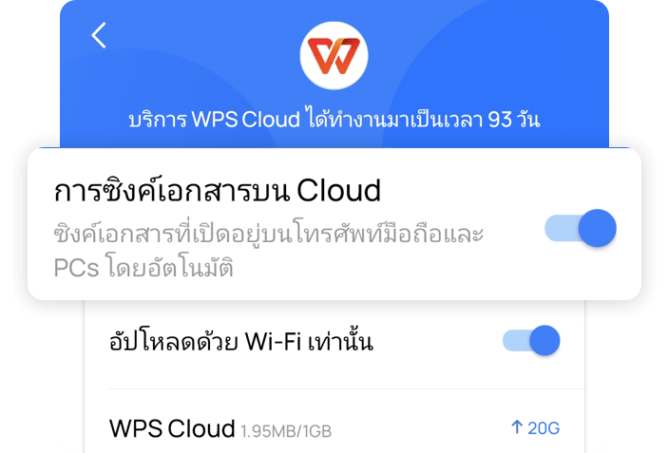


 |  |  |  | ③ล็อกหน้าจอ เวลาเช็คดูไฟล์ที่มีข้อมูลเป็นจำนวนมาก สามารถล็อกแถว/แนวได้เพื่อความสะดวก

ตารางวิเคราะห์รายจ่ายในปี 2019
 | 102 | 0.12484700122
 | 250 | 0.30599755202
 | 320 | 0.39167686659
 | 145 | 0.17747858017

 |  | <<สไลด์เพื่ออ่านต่อ |  |  | ตารางวิเคราะห์รายจ่ายในปี 2019
 |  |  | . ซ่อนแถว/แนว：เลือกแถว/แนว กด"ซ่อน"ที่หน้าต่างลอย . เลิกซ่อนแถว/แนว：เลือก แถว/แนวที่อยู่เคียงข้างตัวซ่อน กด"เลิกซ่อน"ที่หน้าต่างลอย . ลบแถว/แนว：เลือกแถว/แนว กด"ลบ"ที่หน้าต่างลอย
 |  |  |  |  | รายไตรมาส | ร่ายจ่าย(หมื่น) | เปอร์เซ็นต์

 |  |  |  |  | Q1 | 102 | 12.48%

 |  |  |  |  | Q2 | 250 | 30.60%

 |  |  |  |  | Q3 | 320 | 39.17%

 |  |  |  | ④ตัวกรอง กรองเนื้อหาที่ต้องการเช็คอ่าน แสดงข้อมูลชัดเจนยิ่งขึ้น | Q4 | 145 | 17.75%

 |  |  |  |  | เฉลี่ย | 204.25

 |  |  |  |  | รวม | 817

 |  |  |  |  |  |  |  | อย่างอื่น： ต้องการซิงค์เข้าสู่ระบบด้วยบัญชี WPS ไม่ต้องดาวน์โหลดแอป กดลิงค์ ดังนี้ เปิดCloud ได้ที่เบราว์เซอร์อยู่เสมอ：http://drive.wps.com

 |  |  | . เติมเนื้อหา：เลือกเซลล์ ลากจุดทางขวาตอนล่าง กด"เติม"ที่หน้าต่างลอย | อย่างอื่น： สิ่งที่แนะนำเหล่านี้แค่เป็นส่วนเล็กส่วนหนึ่งเท่านั้นนะคะ อยากใช้เพิ่มเติม มาดาวน์โหลดเลย

 |  |  |  |  |  |  |  |  | อย่างอื่น： เปิด WPS Office ในมือถือ กด「Tools」 อยากใช้เพิ่มเติม มาดาวน์โหลดเลย

 |  |  |  |  |  |  |  | ขอเตือน：โปรดกดใน「โหมดการอ่าน」（ด้านบนและด้านล่างของหน้า แสดงแถบเมนู）

